상품제안서
볼빅 S4 12구(4pc) 볼빅 우렌탄 골프공 | 상품코드: F12032

 |  |  |  |  |  |  | 02-412-0044 | www.easy1.co.kr
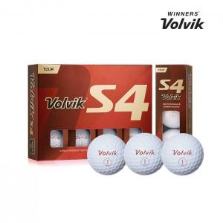

【상세/제작정보】 | .

【인쇄/포장옵션】 | 실크 / 포장지포장

【공급단가】 | 수량 | 30~ | 50~ | 100~ | 500~ | 1,000~
*VAT별도 | 단가 | 58,050원 | 55,900원 | 53,750원 | 51,600원 | 50,310원

【상품 URL】 | https://easy1.co.kr:443/src/goods_detail.php?gdno=12032

